DL編
PostgreSQL[DL&Install]

はじめに！
○管理者権限のあるWindowsユーザアカウントでPCにログインしておくこと！

DL編

PostgreSQLHP

クリック

クリック

使用PCのOSに合わせてクリック

しばらく待つとDLが始まる。

Install編
PostgreSQL[DL&Install]

Install編

DLした.exeファイルを起動する。

Next >

インストール先のディレクトリを選択する。Next >

データのディレクトリを選択する。Next >

 | 0

PostgreSQLを動作させるWindowsユーザーアカウントを入力。
Next >

特に指定がない場合このままのポート番号で。

特に日本語を指定する必要はない。

最終確認画面。
特に問題がなければ
Next >

Install終了。

PATH編
PostgreSQL-PATH編
PATH編

JavaのPATHを通したように、PostgreSQLも同様にPATHを通さなければいけない。

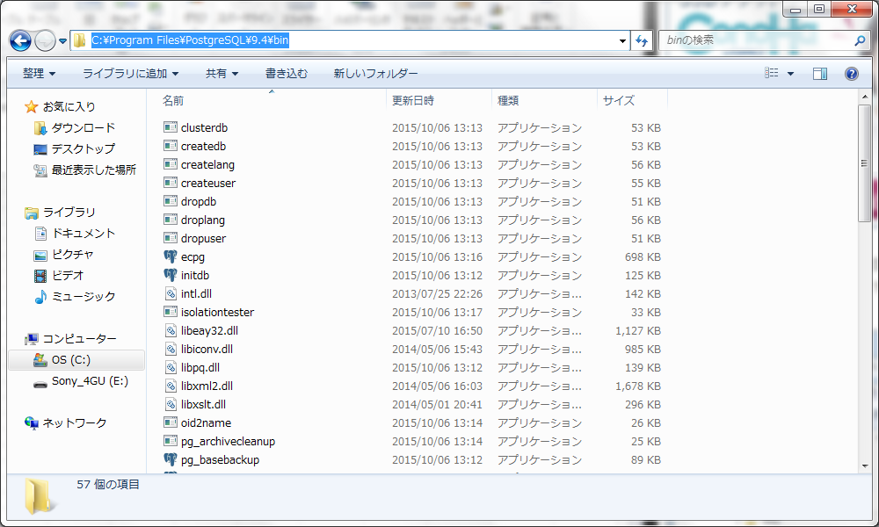

(PostgreSQLをインストールしたディレクトリ)\binの場所

あとはJavaの時と同じように環境変数を変更。

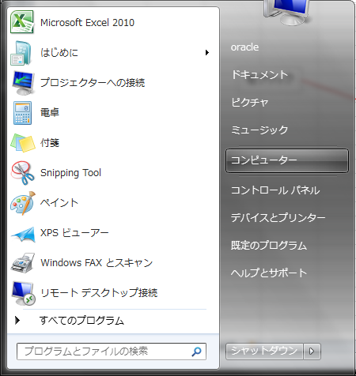

右クリック

プロパティをクリック。

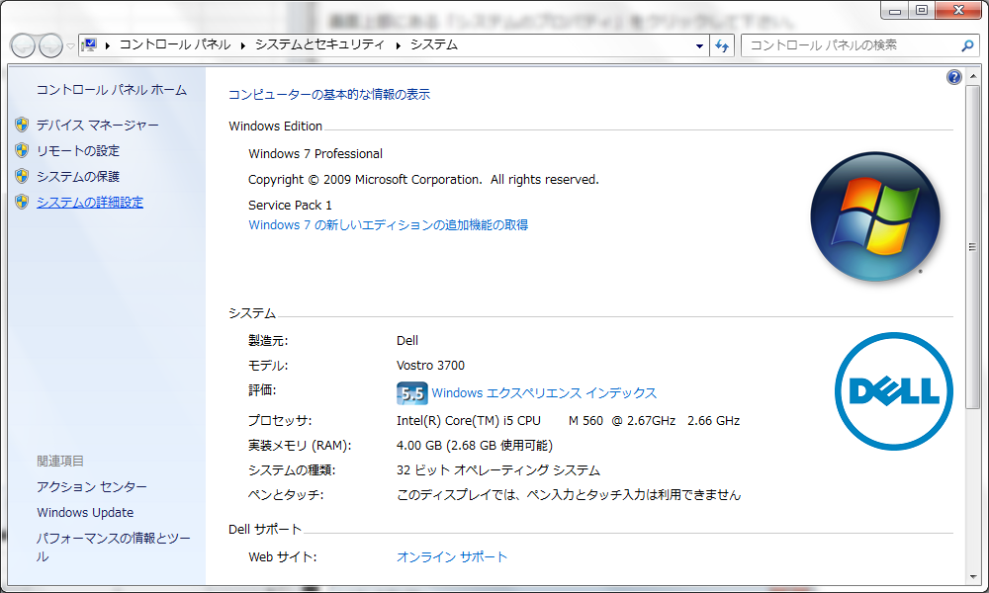

クリック

システムのプロパティで、右下の環境変数をクリック。

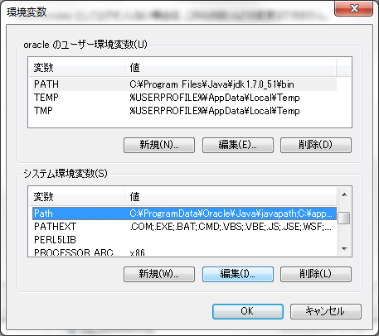

Pathを見つけて、編集をクリック。

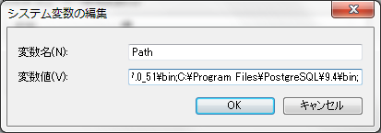

Pathを追加して終了。

起動編
PostgreSQL-PATH編
起動編

PostgreSQLはインストール後自動で起動されている。
インストールが成功したか、サービスで起動しているかどうかで確認しよう。

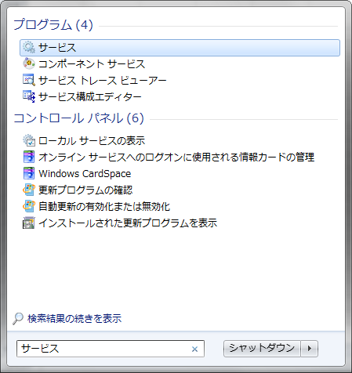

スタートメニューの検索機能を使ったほうが早い。
by 廣田 知希

postgresql-9.1をみつける。
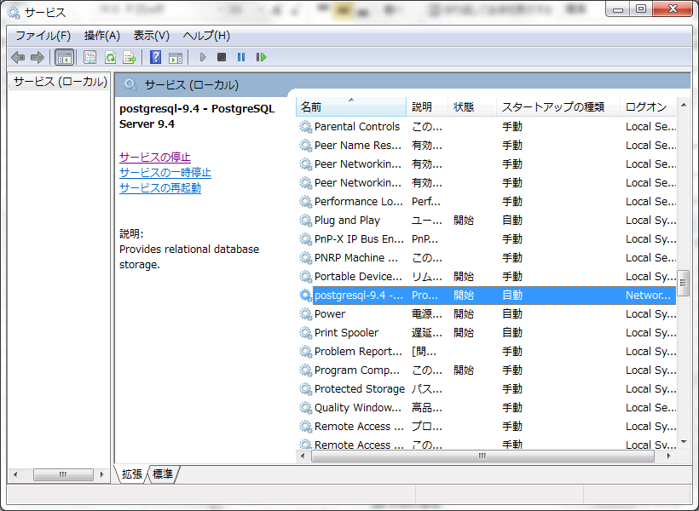

確認ができたらすべて閉じる。

いよいよ、起動。コマンドプロンプトを開く。(psqlでもよい)

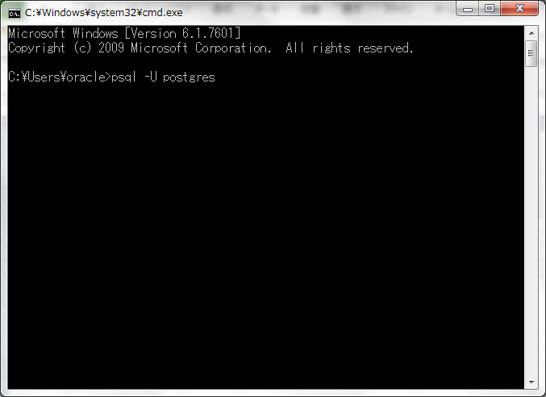

psql -U postgres
を入力。

